상품제안서
누반 대나무칫솔(1p)과 고체치약 3정 세트 | 상품코드: F25950

 |  |  |  |  |  |  | 02-412-0044 | www.easy1.co.kr
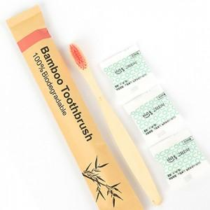

【상세/제작정보】 | 칫솔봉투에 스티커라벨지 로고 및 문구 무료 인쇄 맞춤 문구: 20자 내외로 가능

【인쇄/포장옵션】 | 스티커 / 포장불가능

【공급단가】 | 수량 | 100~ | 300~ | 500~ | 1,000~ | 3,000~
*VAT별도 | 단가 | 2,430원 | 2,390원 | 2,340원 | 2,280원 | 2,240원

【상품 URL】 | http://www.easy1.co.kr/src/goods_detail.php?gdno=25950

